Doc1
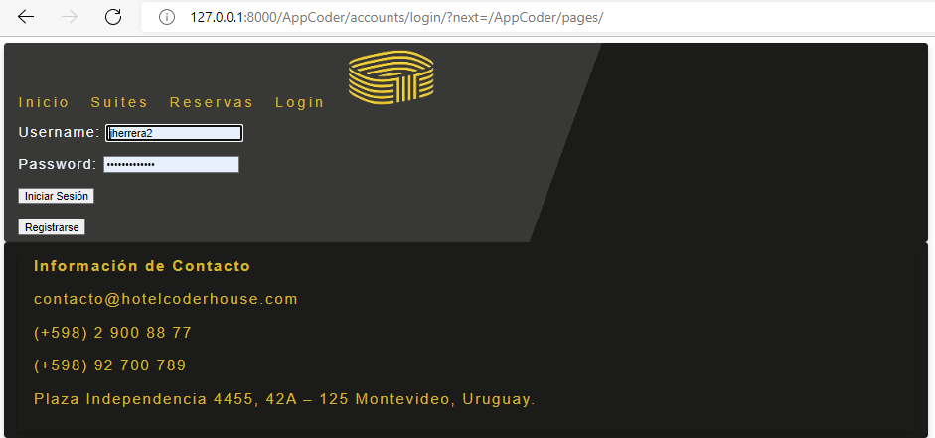
Referencia
Al intentar acceder a la pag de Reservas, sin estar logueado, automaticamente me redirige hacia la pagina de login

Doc2
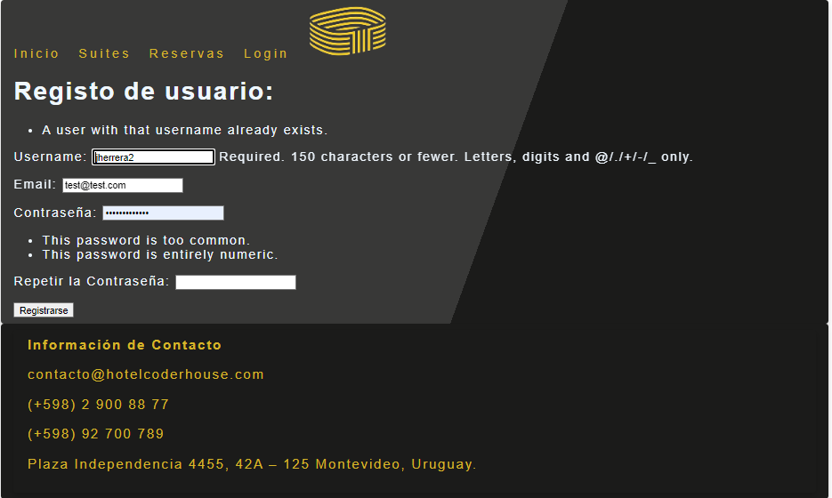
Referencia

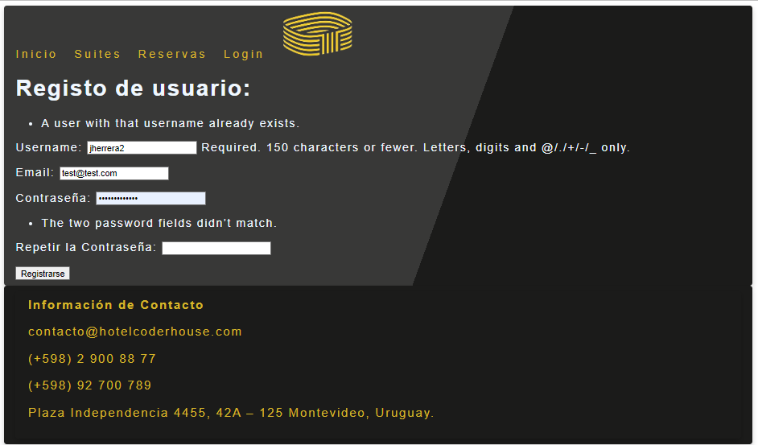
Ver comentarios de seguridad de los campos a completar en el login

Doc3
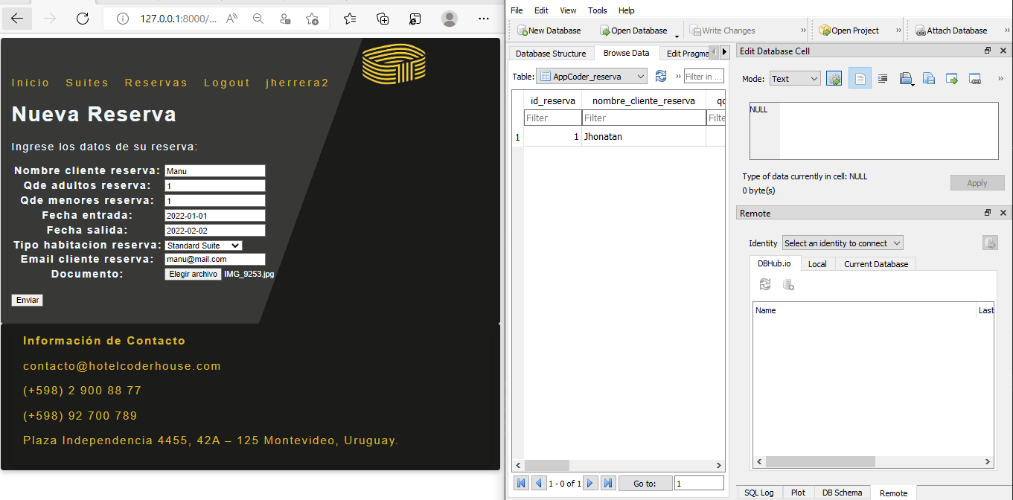
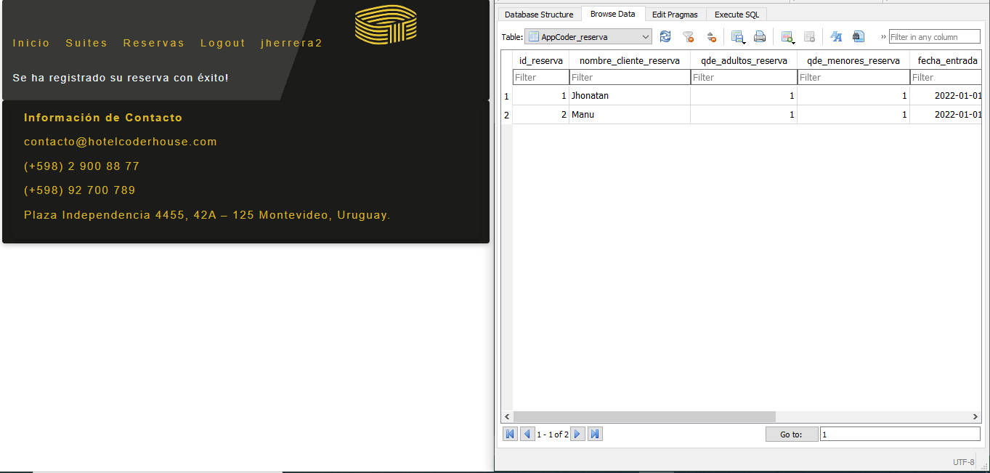
Referencia

Al cargar una nueva reserva, esta se guarda en la BD

Doc4
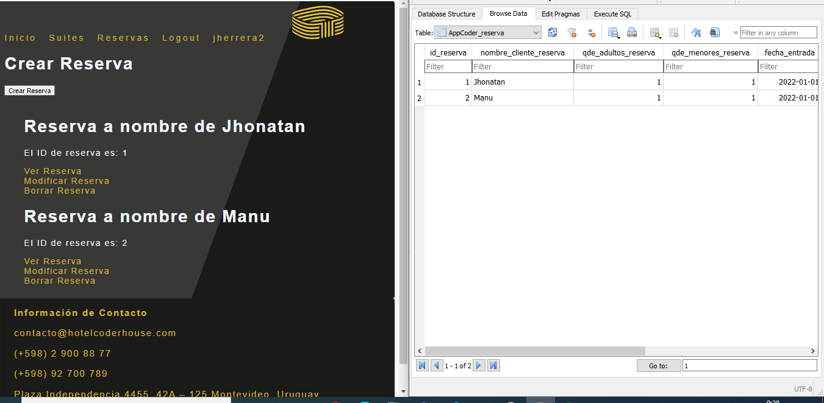
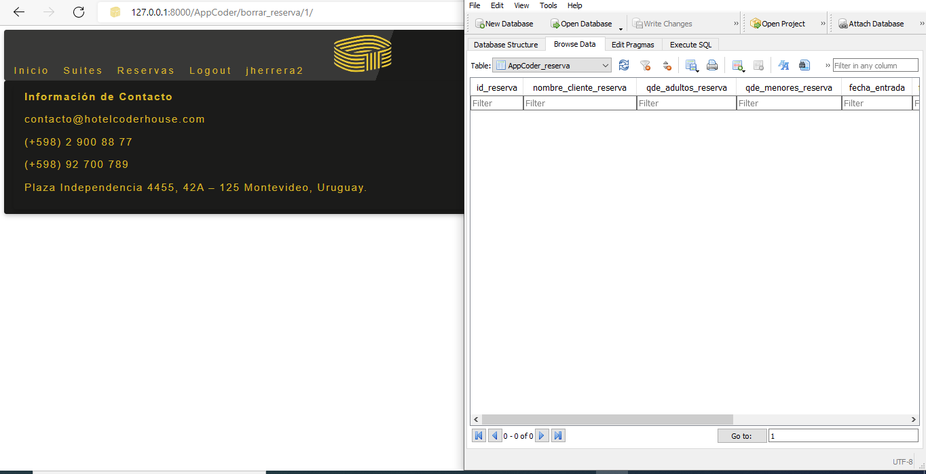
Referencia

Al borrar una reserva creada, esta se elimina de la BD

